Sheet3
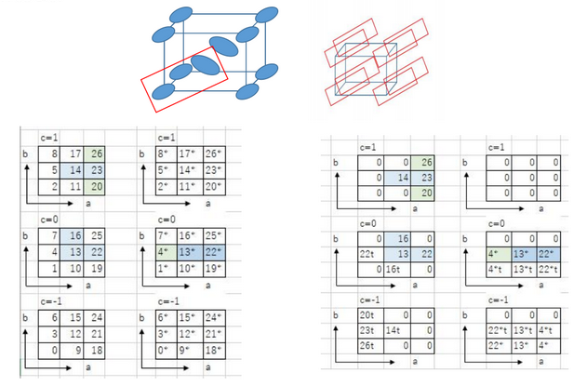

c=1
 | 0 | 0 | 0 | 0
 | 13*t | 0 | 0 | 0
 | 14 | 0 | 23 | 0
 | 13* | 14 | 0 | 23
 |  |  | 0 | 0
 |  |  | 0 | 0
c=0
 | 16 | 0 | 0 | 0
 | 13* | 16 | 0 | 0
 | 13 | 13* | 22 | 0
 | 13*t | 13 | 0 | 22
 |  |  | 0 | 0
 |  |  | 0 | 0
c=-1
 | 0 | 0 | 0 | 0
 | 0 | 0 | 0 | 0
 |  |  | 0 | 0
 |  |  | 0 | 0
 |  |  | 0 | 0
 |  |  | 0 | 0

